상품제안서
캘러웨이 크롬소프트 4구 볼마커 세트 (3pc) 캘러웨이 골프공 4구 | 상품코드: F26190

 |  |  |  |  |  |  | 02-412-0044 | www.easy1.co.kr
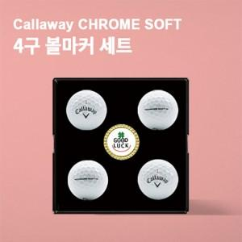

【상세/제작정보】

【인쇄/포장옵션】 | 전사 / 포장지포장

【공급단가】 | 수량 | 30~ | 60~ | 100~ | 300~ | 500~
*VAT별도 | 단가 | 25,000원 | 24,600원 | 24,000원 | 23,400원 | 23,000원

【상품 URL】 | https://dev.easy1.co.kr:443/src/goods_detail.php?gdno=26190

